MIR 2014
SISTEMA DE TRANSPORTE COLECTIVO DE LA ZONA METROPOLITANA

NOMBRE DE OPERATIVO | DIRECCION O GERENCIA |  |  |  |  |  |  |  |  |  | DEPARTAMENTO O AREA
Inspeccion | Contraloria Interna |  |  |  |  |  |  |  |  |  | Inspeccion
Responsable: | Contralor Interno:Cesar Frias Sanchez |  |  |  |  |  |  | FECHA: DEL | 01/01/2014 |  | AL: | 2014-12-31
Objetivo y Meta de Programa | Objetivo: Regularizar las incidencias de reportes generados hacia el tranporte publico asi como incremetar los ingresos de este Organismo Publico Descentralizado.
Meta: Aumentar el 25% de la recaudacion de pasaje. Reducir los indices de irregularidades por parte de los operadores en el transporte publico asi como incremetar la recaudacion y el servicio de usuarios.

Actividades: Labores de Inspección Internas, al servicio subrogado, Autlán de Navarro y Pto Vallarta. Dentro de los cuales se hace las correspondientes evaluaciones por desempeño de operadores de este Organismo Descentralizado.

Aforos: Mediante los cuales se recaba información necesaria en ruta de cuantas personas abordan las unidades del transporte publico.

____________________________________________________________________________________________________
Indicadores
Componentes/Recaudacion y Usuarios | Enero | Febrero | Marzo | Abril | Mayo | Junio | Julio | Agosto | Sept | Oct | Nov | Dic | TOTAL
Guadalajara
Transporte Diesel | $3,617,071.50 | $3,445,001.00 | $3,512,407.50 | $2,764,317.00 | $3,087,714.00 | $3,367,674.00 | $3,695,427.00 | $3,875,070.00 | $3,951,396.00 | $5,062,434.00 | $5,652,807.00 | $6,248,176.00 | $48,279,495.00
Transporte Electrico | $2,038,337.00 | $1,770,301.50 | $1,839,163.50 | $1,429,656.00 | $1,256,295.00 | $1,288,098.00 | $1,751,907.00 | $1,848,603.00 | $1,667,706.00 | $1,852,950.00 | $1,560,114.00 | $1,675,875.00 | $19,979,006.00
Subrogado | $4,052,499.00 | $4,351,244.00 | $4,216,205.00 | $3,780,863.00 | $4,121,040.00 | $4,074,185.00 | $5,075,120.00 | $4,035,215.00 | $3,917,631.00 | $4,048,119.00 | $3,956,779.00 | $5,082,109.00 | $50,711,009.00
Totales | $9,707,907.50 | $9,566,546.50 | $9,567,776.00 | $7,974,836.00 | $8,465,049.00 | $8,729,957.00 | $10,522,454.00 | $9,758,888.00 | $9,536,733.00 | $10,963,503.00 | $11,169,700.00 | $13,006,160.00 | $118,969,510.00

Usuarios Transporte Diesel | 581,861 | 576,865 | 667,146 | 537,278 | 610,012 | 652,148 | 695,831 | 729,652 | 593,929 | 996,574 | 1,095,934 | 1,146,578 | 8,883,808
Usuarios Transporte Electrico | 324,131 | 286,285 | 329,265 | 271,897 | 240,579 | 243,581 | 328,161 | 343,000 | 319,121 | 356,466 | 297,726 | 339,339 | 3,679,551
Totales | 905,992 | 863,150 | 996,411 | 809,175 | 850,591 | 895,729 | 1,023,992 | 1,072,652 | 913,050 | 1,353,040 | 1,393,660 | 1,485,917 | 12,563,359

Recaudacion y Usuarios | Enero | Febrero | Marzo | Abril | Mayo | Junio | Julio | Agosto | Sept | Oct | Nov | Dic | TOTAL
Pto Vallarta
Transporte Diesel | $565,263.75 | $550,845.00 | $527,373.75 | $512,112.75 | $467,448.75 | $455,385.00 | $462,558.75 | $457,570.75 | $385,046.25 | $341,632.50 | $345,206.25 | $255,967.50 | $5,326,411.00
Subrogado | $177,271.00 | $141,322.80 | $142,335.00 | $130,364.00 | $127,980.00 | $202,514.00 | $312,460.00 | $109,864.00 | $124,800.00 | $142,700.00 | $127,850.00 | $136,850.00 | $1,876,310.80
Totales | $742,534.75 | $692,167.80 | $669,708.75 | $642,476.75 | $595,428.75 | $657,899.00 | $775,018.75 | $567,434.75 | $509,846.25 | $484,332.50 | $473,056.25 | $392,817.50 | $7,202,721.80

Usuarios Transporte Diesel | 84,001 | 86,532 | 82,916 | 84,416 | 77,774 | 75,311 | 75,186 | 74,203 | 63,719 | 55,755 | 54,930 | 39,129 | 853,872
Totales | 84,001 | 86,532 | 82,916 | 84,416 | 77,774 | 75,311 | 75,186 | 74,203 | 63,719 | 55,755 | 54,930 | 39,129 | 853,872

Reportes de Inspeccion Procesados | ENERO | FEBRERO | MARZO | ABRIL | MAYO | JUNIO | JULIO | AGOSTO | SEPTIEMBRE | OCTUBRE | NOVIEMBRE | DICIEMBRE
Cantidad de Reportes | 71 | 111 | 80 | 42 | 62 | 58 | 60 | 73 | 55 | 69 | 59 | 32 | 772

Gran total Ingresos GDL-VTA | $10,942,414.24 | $10,509,094.09 | $10,704,114.35 | $8,858,923.67 | $9,229,143.28 | $9,739,874.85 | $11,557,812.93 | $10,460,584.32 | $10,127,574.05 | $11,575,908.34 | $11,829,920.46 | $13,551,819.85 | $129,087,184.43
Indicador de Impacto del Eje Guadalajara
ENERO | 10199879.49 | 742534.75
FEBRERO | 9816926.29 | 692167.8
MARZO | 10034405.6 | 669708.75
ABRIL | 8216446.92 | 642476.75
MAYO | 8633714.53 | 595428.75
JUNIO | 9081841.85 | 658033
JULIO | 10782794.18 | 775018.75
AGOSTO | 9893149.57 | 567434.75
SEPTIEMBRE | 9617727.8 | 509846.25
OCTUBRE | 11091575.84 | 484332.5
NOVIEMBRE | 11356864.21 | 473056.25
DICIEMBRE | 13159002.35 | 392817.5
TOTAL | 121884328.63 | 7202855.8

Resumen Presupuestal | Servicios Personales |  | $- |  | Resultados: | Avance General Anual Programado:
 | Materiales y Suministros |  | $- |  |  | Valor Inicial | $10,199,879.40
 | Servicios Generales |  | $- |  |  | Valor Final | $13,159,002.00
 | Transferencias, Subsidios |  | $- |  |  | Diferencia | -$2,959,122.60
 | Bienes e inmuebles |  | $- |  |  | Incremento | 29.01% Anual
 | Inversion Publica del Estado |  | $- |  |  | Meta Guadalajara 25.00% Anual
 | Viaticos para operativos |  | $31,588.72 |  | Resultado Anual Reportes de Incidencias
Total de Gastos |  |  | $31,588.72 |  | Se cumple meta de recaudacion incrementando un 4.01%

MIR 2015
SISTEMA DE TRANSPORTE COLECTIVO DE LA ZONA METROPOLITANA

NOMBRE DE OPERATIVO | DIRECCION O GERENCIA |  |  |  |  |  |  |  |  |  | DEPARTAMENTO O AREA
Inspeccion | Contraloria Interna |  |  |  |  |  |  |  |  |  | Inspeccion
Responsable: | Contralor Interno:Cesar Frias Sanchez |  |  |  |  |  |  | FECHA: DEL | 01/01/2015 |  | AL: | 2015-12-31
Objetivo y Meta de Programa | Objetivo: Regularizar las incidencias de reportes generados hacia el tranporte publico asi como incremetar los ingresos de este Organismo Publico Descentralizado.
Meta: Aumentar el 25% de la recaudacion de pasaje. Reducir los indices de irregularidades por parte de los operadores en el transporte publico asi como incremetar la recaudacion y el servicio de usuarios.

Actividades: Labores de Inspección Internas, al servicio subrogado, Autlán de Navarro y Pto Vallarta. Dentro de los cuales se hace las correspondientes evaluaciones por desempeño de operadores de este Organismo Descentralizado.

Aforos: Mediante los cuales se recaba información necesaria en ruta de cuantas personas abordan las unidades del transporte publico.

____________________________________________________________________________________________________
Indicadores
Componentes/Recaudacion y Usuarios | Enero | Febrero | Marzo | Abril | Mayo | Junio | Julio | Agosto | Sept | Oct | Nov | Dic | TOTAL
Guadalajara
Transporte Diesel | $7,107,820.50 | $7,139,683.50 | $7,748,906.00 | $7,202,395.00 | $7,677,359.00 | $7,783,307.00 | $8,115,045.50 | $8,252,263.50 | $7,967,131.50 | $7,567,055.50 | $7,280,212.50 | $6,942,943.50 | $90,784,123.00
Transporte Electrico | $1,815,318.00 | $1,758,420.00 | $2,036,847.50 | $2,138,216.50 | $2,245,645.50 | $2,182,425.00 | $2,069,882.50 | $1,934,632.00 | $1,809,734.50 | $1,667,085.00 | $1,575,311.50 | $1,599,489.50 | $22,833,007.50
Subrogado | $3,864,009.00 | $3,798,517.00 | $4,008,530.00 | $4,114,919.00 | $3,969,853.00 | $4,001,515.00 | $4,404,460.00 | $4,310,120.00 | $4,152,355.00 | $4,385,202.00 | $4,103,903.00 | $4,065,963.00 | $49,179,346.00
Totales | $12,787,147.50 | $12,696,620.50 | $13,794,283.50 | $13,455,530.50 | $13,892,857.50 | $13,967,247.00 | $14,589,388.00 | $14,497,015.50 | $13,929,221.00 | $13,619,342.50 | $12,959,427.00 | $12,608,396.00 | $162,796,476.50

Usuarios Transporte Diesel | 1,157,705 | 1,210,822 | 1,337,001 | 1,225,537 | 1,317,745 | 1,307,380 | 1,335,119 | 1,349,887 | 1,358,512 | 1,295,396 | 1,243,759 | 1,146,486 | 15,285,349
Usuarios Transporte Electrico | 334,053 | 329,012 | 365,235 | 340,769 | 359,280 | 345,884 | 325,126 | 301,512 | 290,176 | 268,312 | 253,097 | 252,758 | 3,765,214
Totales | 1,491,758 | 1,539,834 | 1,702,236 | 1,566,306 | 1,677,025 | 1,653,264 | 1,660,245 | 1,651,399 | 1,648,688 | 1,563,708 | 1,496,856 | 1,399,244 | 19,050,563

Recaudacion y Usuarios | Enero | Febrero | Marzo | Abril | Mayo | Junio | Julio | Agosto | Sept | Oct | Nov | Dic | TOTAL
Pto Vallarta
Transporte Diesel | $253,571.25 | $264,086.25 | $342,967.50 | $334,113.75 | $312,697.50 | $338,887.50 | $345,900.00 | $306,153.75 | $301,676.25 | $267,078.75 | $314,805.00 | $312,247.50 | $3,694,185.00
Subrogado | $25,854.00 | $19,800.00 | $2,050.00 | $- | $- | $6,938.00 | $2,205.00 | $2,594.00 | $- | $1,423,034.00 | $- | $- | $1,482,475.00
Totales | $279,425.25 | $283,886.25 | $345,017.50 | $334,113.75 | $312,697.50 | $345,825.50 | $348,105.00 | $308,747.75 | $301,676.25 | $1,690,112.75 | $314,805.00 | $312,247.50 | $5,176,660.00

Usuarios Transporte Diesel | 39,167 | 41,638 | 53,687 | 51,532 | 48,630 | 52,181 | 52,297 | 46,754 | 47,788 | 42,120 | 50,357 | 47,005 | 573,156
Totales | 39,167 | 41,638 | 53,687 | 51,532 | 48,630 | 52,181 | 52,297 | 46,754 | 47,788 | 42,120 | 50,357 | 47,005 | 573,156

Reportes de Inspeccion Procesados | ENERO | FEBRERO | MARZO | ABRIL | MAYO | JUNIO | JULIO | AGOSTO | SEPTIEMBRE | OCTUBRE | NOVIEMBRE | DICIEMBRE
Cantidad de Reportes Guadalajara | 353 | 169 | 346 | 348 | 249 | 357 | 402 | 446 | 385 | 401 | 213 | 412 | 4081

Gran total Ingresos GDL-VTA | $13,252,200.79 | $13,054,178.15 | $14,214,495.60 | $13,940,605.56 | $14,340,566.64 | $14,395,673.14 | $15,003,802.87 | $14,896,921.92 | $14,270,174.25 | $15,423,837.21 | $13,300,061.32 | $12,972,855.48 | $169,065,372.93
Pto Vallarta
Guadalajara

Inspeccionn 2015
FOLIOS ELABORADOS SUBROGADO E INTERNAS 2015
ENERO | 353
FEBRERO | 169
MARZO | 346
1ER TRIMESTRE | 868
ABRIL | 348
MAYO | 249
JUNIO | 357
2DO TRIMESTRE | 954
1ER SEMESTRE | 1822
JULIO | 402
AGOSTO | 446
SEPTIEMBRE | 385
3ER TRIMESTRE | 1233
OCTUBRE | 401
NOVIEMBRE | 213
DICIEMBRE | 412
4TO TRIMESTRE | 1026
2DO SEMESTRE | 2259
ANUAL | 4081

 |  |  |  |  | Resultados: | Avance General Anual Programado:
Resumen Presupuestal | Servicios Personales |  | $- |  |  | Valor Inicial | $13,252,200.79
 | Materiales y Suministros |  | $- |  |  | Valor Final | $15,423,837.21
 | Servicios Generales |  | $- |  |  | Diferencia | $2,171,636.42
 | Transferencias, Subsidios |  | $- |  |  | Incremento | 29.01% Anual | 2014 | 2015
 | Bienes e inmuebles |  | $- |  |  | Meta Guadalajara | 25% | $129,087,184.43 | $169,065,372.93
 | Inversion Publica del Estado |  | $- |  | Resultado Anual Reportes de Incidencias |  |  | INCREMENTO: | $39,978,188.50
 | Viaticos para operativos |  | $- |  | Se incremento el ingreso anual a 31.2%
Total de Gastos |  |  | $- |  | Se incremento un 2.19% el ingreso

NOTA: NO SE AFECTUARON GASTOS EN EL AÑO 2015 POR PARTE DE INSPECCION

MIR 2016
SISTEMA DE TRANSPORTE COLECTIVO DE LA ZONA METROPOLITANA

NOMBRE DE OPERATIVO | DIRECCION O GERENCIA |  |  |  |  |  |  |  |  |  | DEPARTAMENTO O AREA
Inspeccion | Contraloria Interna |  |  |  |  |  |  |  |  |  | Inspeccion
Responsable: | Contralor Interno:Cesar Frias Sanchez |  |  |  |  |  |  | FECHA: DEL | 01/01/2016 |  | AL: | 2016-12-31
Objetivo y Meta de Programa | Objetivo: Regularizar las incidencias de reportes generados hacia el tranporte publico asi como incremetar los ingresos de este Organismo Publico Descentralizado.
Meta: Aumentar el 30% de la recaudacion de pasaje. Reducir los indices de irregularidades por parte de los operadores en el transporte publico asi como incremetar la recaudacion y el servicio de usuarios.

Actividades: Labores de Inspección Internas, al servicio subrogado, Autlán de Navarro y Pto Vallarta. Dentro de los cuales se hace las correspondientes evaluaciones por desempeño de operadores de este Organismo Descentralizado.

Aforos: Mediante los cuales se recaba información necesaria en ruta de cuantas personas abordan las unidades del transporte publico.

____________________________________________________________________________________________________

2016
 | N U M E R O D E T R A M I T E S P O R M E S
C A T Á L O G O D E T R A M I T E S | ENERO | FEBRERO | MARZO | ABRIL | MAYO | JUNIO | JULIO | AGOSTO | SEPTIEMBRE | OCTUBRE | NOVIEMBRE | DICIEMBRE | GRAN TOTAL
G U A D A L A J A R A | TARIFA $7.00 Y $6.00 | TARIFA $7.00 Y $6.00 | TARIFA $7.00 Y $6.00 | TARIFA $7.00 Y $6.00 | TARIFA $7.00 Y $6.00 | TARIFA $7.00 Y $6.00 | TARIFA $7.00 Y $6.00 | TARIFA $7.00 Y $6.00 | TARIFA $7.00 Y $6.00 | TARIFA $7.00 Y $6.00 | TARIFA $7.00 Y $6.00 | TARIFA $7.00 Y $6.00
USUARIOS TRANSPORTACION TARIFA NORMAL $7.00 Y $6.00 | 1,099,361 | 1,013,800 | 970,898 | 1,003,480 | 1,057,650 |  |  |  |  |  |  |  | 5,145,189
USUARIOS TRANSPORTACION TRANSVALE $3.50 Y $3.00 | 187,190 | 244,084 | 262,914 | 324,523 | 320,051 |  |  |  |  |  |  |  | 1,338,762
USUARIOS TRANSPORTACION MENORES DE EDAD $3.50 Y $3.00 | 60,184 | 58,078 | 56,269 | 57,026 | 60,999 |  |  |  |  |  |  |  | 292,556
UNIDADES QUE LIQUIDAN | 2,622 | 2,503 | 2,507 | 2,458 | 2,486 | 0 |  |  |  |  |  |  | 12,576
OPERADORES QUE LIQUIDAN | 4,795 | 4,521 | 4,621 | 4,572 | 4,605 | 0 |  |  |  |  |  |  | 23,114
P U E R T O V A L L A R T A | TARIFA $7.50 | TARIFA $7.50 | TARIFA $7.50 | TARIFA $7.50 | TARIFA $7.50 | TARIFA $7.50 | TARIFA $7.50 | TARIFA $7.50 | TARIFA $7.50 | TARIFA $7.50 | TARIFA $7.50 | TARIFA $7.50 | -
USUARIOS TRANSPORTACION TARIFA NORMAL $7.50 | 34,558 | 31,150 | 32,449 | 31,432 | 28,755 | 0 | 0 | 0 | 0 | 0 | 0 | 0 | 158,344
USUARIOS TRANSPORTACION MENORES DE EDAD $3.75 | 10,632 | 11,834 | 8,905 | 8,818 | 8,114 | 0 | 0 | 0 | 0 | 0 | 0 | 0 | 48,303
USUARIOS TRANSPORTACION BIENEVALE $3.75 | 19 | 631 | 2,423 | 3,191 | 2,411 | 0 | 0 | 0 | 0 | 0 | 0 | 0 | 8,675
UNIDADES QUE LIQUIDAN | 153 | 142 | 151 | 139 | 134 | 0 |  |  |  |  |  |  | 719
OPERADORES QUE LIQUIDAN | 272 | 257 | 268 | 257 | 247 | 0 |  |  |  |  |  |  | 1,301
 | 1,399,786 | 1,367,000 | 1,341,405 | 1,435,896 | 1,485,452 | 0 | 0 | 0 | 0 | 0 | 0 | 0 | 7,029,539

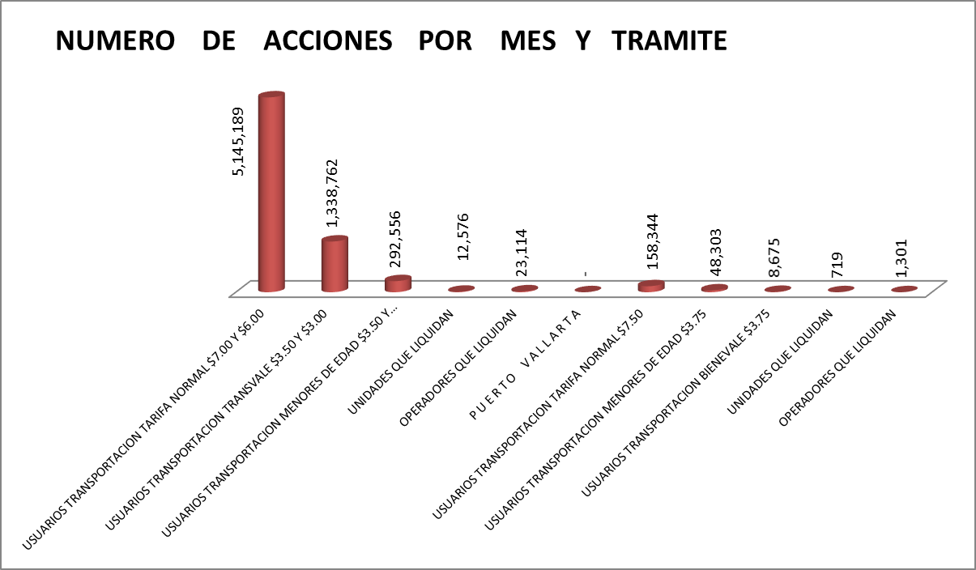
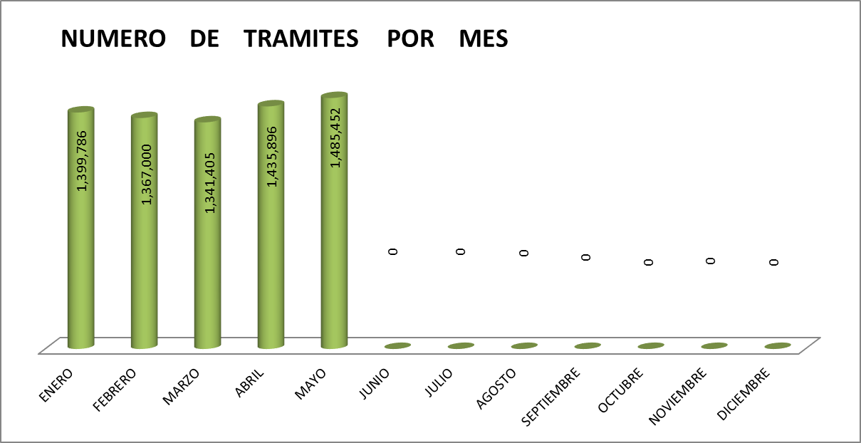
OPERATIVOS SUBROGADO
RUTA 171 | 28
RUTA 24A | 12
RUTA 320 | 16
RUTA 320A | 9
RUTA 321 | 19
RUTA 55 | 21
RUTA 602 | 6
RUTA 603B | 14
RUTA 614 | 19
RUTA 615 | 43
RUTA 616 | 15
RUTA 619 | 117
RUTA 626 | 23
RUTA 629 | 14
RUTA 629 1 | 5
RUTA 629 2 | 3
RUTA 629A | 3
RUTA 629B | 2
RUTA 631 | 21
RUTA 631A | 6
RUTA 632 | 24
RUTA 632 | 21
RUTA 632A | 7
RUTA 632A | 2
RUTA 633 | 1
RUTA 634 | 1
RUTA 636A | 37
RUTA 637 | 9
RUTA 641 | 20

2016
 | R E C A U D A C I O N F I N A N C I E R A P O R M E S
C A T Á L O G O D E T R A M I T E S | ENERO | FEBRERO | MARZO | ABRIL | MAYO | JUNIO | JULIO | AGOSTO | SEPTIEMBRE | OCTUBRE | NOVIEMBRE | DICIEMBRE | GRAN TOTAL
G U A D A L A J A R A | TARIFA $7.00 Y $6.00 | TARIFA $7.00 Y $6.00 | TARIFA $7.00 Y $6.00 | TARIFA $7.00 Y $6.00 | TARIFA $7.00 Y $6.00 | TARIFA $7.00 Y $6.00 | TARIFA $7.00 Y $6.00 | TARIFA $7.00 Y $6.00 | TARIFA $7.00 Y $6.00 | TARIFA $7.00 Y $6.00 | TARIFA $7.00 Y $6.00 | TARIFA $7.00 Y $6.00
INGRESOS TRANSPORTACION TARIFA NORMAL $7.00 Y $6.00 | $7,527,058.00 | $6,925,797.00 | $6,790,833.00 | $6,847,503.00 | $7,220,885.00 |  |  |  |  |  |  |  | $35,312,076.00
INGRESOS TRANSPORTACION TRANSVALE Y BIENEVALE $3.50 Y $3.00 | $638,217.50 | $825,096.50 | $942,864.50 | $1,096,122.00 | $1,082,703.50 |  |  |  |  |  |  |  | $4,585,004.00
INGRESOS TRANSPORTACION MENORES DE EDAD $3.50 Y $3.00 | $203,750.50 | $195,336.00 | $197,796.50 | $192,179.50 | $205,591.00 |  |  |  |  |  |  |  | $994,653.50
INGRESOS SUBROGADO | $4,776,944.00 | $4,681,024.00 | $4,554,109.00 | $4,454,764.00 | $4,321,175.00 |  |  |  |  |  |  |  | $22,788,016.00
OTROS INGRESOS | $140,790.95 | $15,637.47 | $42,059.12 | $78,958.79 | $35,044.18 |  |  |  |  |  |  |  | $312,490.51
P U E R T O V A L L A R T A | TARIFA $7.50 | TARIFA $7.50 | TARIFA $7.50 | TARIFA $7.50 | TARIFA $7.50 | TARIFA $7.50 | TARIFA $7.50 | TARIFA $7.50 | TARIFA $7.50 | TARIFA $7.50 | TARIFA $7.50 | TARIFA $7.50 | -
INGRESOS TRANSPORTACION TARIFA NORMAL $7.50 | $259,185.00 | $233,625.00 | $243,367.50 | $235,740.00 | $215,662.50 | $0.00 |  |  |  |  |  |  | $1,187,580.00
INGRESOS TRANSPORTACION MENORES DE EDAD $3.75 | $39,870.00 | $44,377.50 | $33,393.75 | $33,067.50 | $30,427.50 | $0.00 |  |  |  |  |  |  | $181,136.25
INGRESOS TRANSPORTACION BIENEVALE $3.75 | $71.25 | $2,366.25 | $9,086.25 | $11,966.25 | $9,041.25 | $0.00 |  |  |  |  |  |  | $32,531.25
INGRESOS SUBROGADO | $28,300.00 | $51,550.00 | $174,526.00 | $119,886.00 | $143,058.00 | $0.00 |  |  |  |  |  |  | $517,320.00
OTROS INGRESOS | $0.00 | $0.00 | $0.00 | $0.00 | $0.00 | $0.00 |  |  |  |  |  |  | $0.00
 | $13,614,187 | $12,974,810 | $12,988,036 | $13,070,187 | $13,263,587.93 | $0 | $0 | $0 | $0 | $0 | $0 | $0 | $65,910,807.51
 | $0.00 | $0.00 | $210,954.00 | $0.00 | $13,263,587.93 | $0.00 | $0.00 | $0.00 | $0.00 | $0.00 | $0.00 | $0.00 | $13,474,541.93

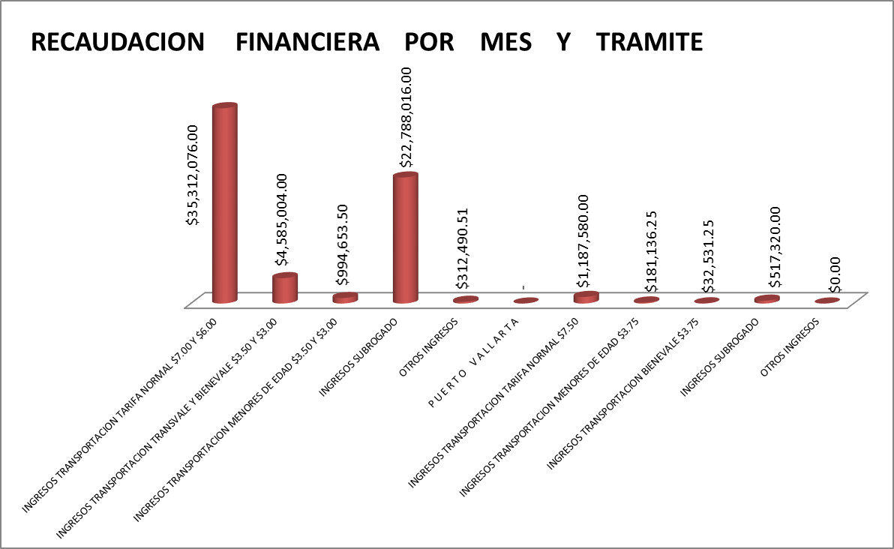
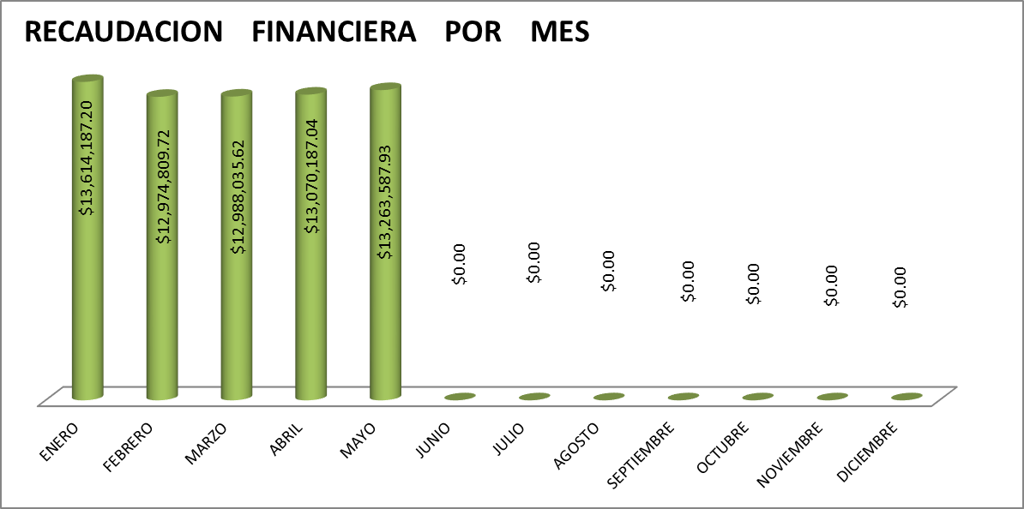

 |  |  |  |  | Resultados: | Avance General Anual Programado:
Resumen Presupuestal | Servicios Personales |  | $- |  |  | Valor Inicial | $13,614,187.20
 | Materiales y Suministros |  | $-
 | Servicios Generales |  | $-
 | Transferencias, Subsidios |  | $- |  |  |  |  | 2014 | 2015
 | Bienes e inmuebles |  | $- |  |  | Meta Guadalajara | 25% | $129,087,184.43 | $169,065,372.93
 | Inversion Publica del Estado |  | $- |  |  |  |  | INCREMENTO: | $39,978,188.50
 | Viaticos para operativos |  | $- |  | Avance 2016 :45%
Total de Gastos |  |  | $-

NOTA: NO SE HAN AFECTUADO GASTOS EN EL AÑO 2016 POR PARTE DE INSPECCION

